关系图
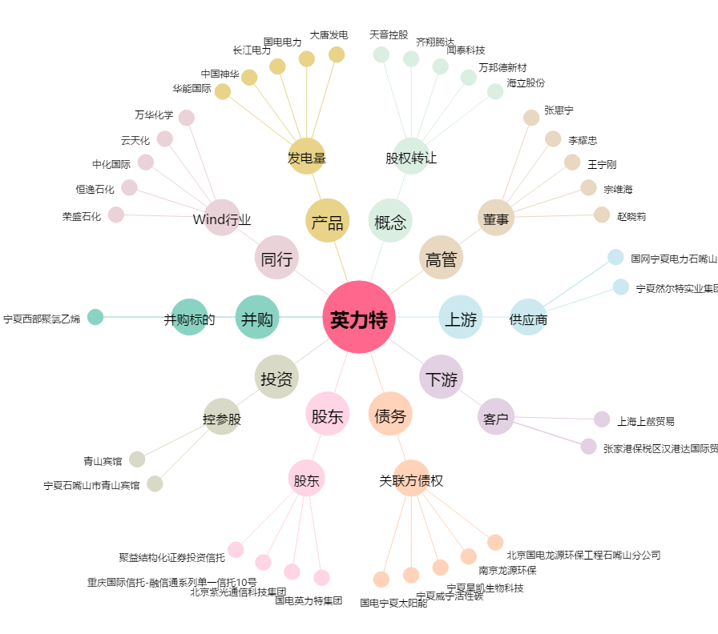
英力特[000635.SZ] - 关系概览图

